画面詳細
プロジェクト名 |  |  | システム名 |  | 画面レイアウト設計書 |  |  |  |  |  |  | 作成者 |  | 作成日 |  | 更新者 |  | 更新日
体験型Java研修 |  |  | LMS学習管理システム |  | 試験開始画面 |  |  |  |  |  |  | 臼井 |  | 2021-04-01 |  | 臼井 |  | 2021-06-03

 | 画面イメージ

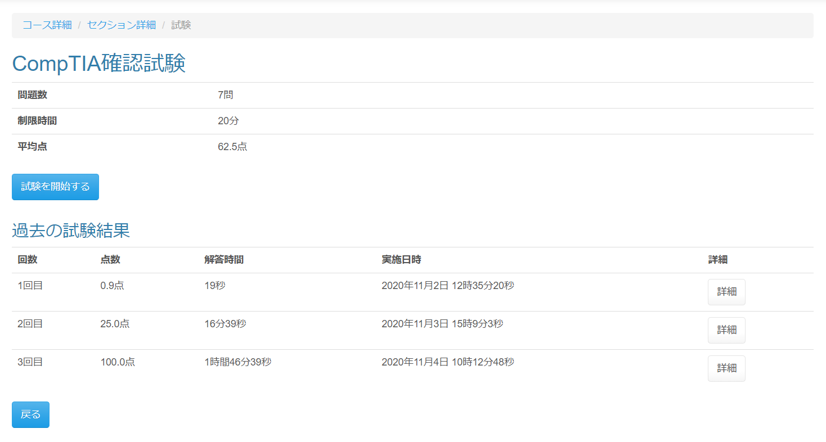

 | 画面表示項目
 | No | 項目名 |  | データ元 |  |  |  |  | 備考 |  |  |  |  |  |  |  | 権限ごとの 表示可否
 |  |  |  | テーブル名 |  |  | フィールド |  |  |  |  |  |  |  |  |  | 受 | 講 | 企 | 管 | 育
 | 1 | パンくずリスト |  | - |  |  | - |  | （『コース詳細』リンク） / （『セクション詳細』リンク） / 試験 |  |  |  |  |  |  |  | ○ | - | - | ○
 | 試験情報
 | 2 | タイトル |  | m_exam |  |  | exam_name |  | 試験名をタイトルとして表示 |  |  |  |  |  |  |  | ○ | - | - | ○
 | 3 | 問題数 |  | - |  |  | - |  | 「〇問」 |  |  |  |  |  |  |  | ○ | - | - | ○
 | 4 | 制限時間 |  | m_exam |  |  | limit_time |  | 「〇分」 |  |  |  |  |  |  |  | ○ | - | - | ○
 | 5 | 平均点 |  | - |  |  | - |  | 「〇点」 小数点以下第一位 |  |  |  |  |  |  |  | ○ | - | - | ○ |  | Task.33
 | 6 | 『試験を開始する』ボタン |  | - |  |  | - |  |  |  |  |  |  |  |  |  | ○ | - | - | ○
 | 過去の試験結果一覧 ※試験未実施の場合、結果は表示されない
 | 7 | セクションタイトル |  | - |  |  | - |  | 「過去の試験結果」 |  |  |  |  |  |  |  | ○ | - | - | ○
 | 8 | 回数 |  | - |  |  | - |  | 試験実施毎に「n回目」と表示 |  |  |  |  |  |  |  | ○ | - | - | ○
 | 9 | 点数 |  | - |  |  | - |  | 「〇点」 小数点以下第一位 |  |  |  |  |  |  |  | ○ | - | - | ○
 | 10 | 解答時間 |  | - |  |  | - |  | 「h時間M分s秒」または「M分s秒」または「s秒」で表示 |  |  |  |  |  |  |  | ○ | - | - | ○ |  | Task.34
 | 11 | 実施日時 |  | - |  |  | - |  | 「yyyy年mm月dd日 hh時MM分ss秒」と表示 |  |  |  |  |  |  |  | ○ | - | - | ○
 | 12 | 詳細 |  | - |  |  | - |  | 『詳細』ボタンを表示 |  |  |  |  |  |  |  | ○ | - | - | ○
 | フッター |  |  |  |  |  |  |  |  |  |  |  |  |  |  |  |  |  |  |  |  | Task.33
 | 13 | 『戻る』ボタン |  | - |  |  | - |  |  |  |  |  |  |  |  |  | ○ | - | - | ○

 | 入力パラメータ
 | No | 項目名 |  | 物理名 |  | コントロール |  | FORMクラスの入力チェック |  |  |  |  | 送信 方法 |  | 備考
 |  |  |  |  |  |  |  | 必須 | 桁数 | 最大値 | 最小値 | その他
 | 『コース詳細』リンク
 | - | なし |  | - |  | - |  | - | - | - | - | - | -
 | 『セクション詳細』リンク
 | 1 | セクションID |  | sectionId |  | hidden |  | - | - | - | - | - | GET
 | 『試験を開始するボタン』ボタン押下
 | 2 | 試験ID |  | examId |  | hidden |  | - | - | - | - | - | POST
 | 3 | セクションID |  | sectionId |  | hidden |  | - | - | - | - | - | POST
 | 4 | 試験・セクション紐付けID |  | examSectionId |  | hidden |  | - | - | - | - | - | POST
 | 『詳細』ボタン押下
 | 5 | 試験結果ID |  | examResultId |  | hidden |  | - | - | - | - | - | POST
 | 6 | LMSユーザーID |  | lmsUserId |  | hidden |  | - | - | - | - | - | POST
 | 『戻る』ボタン押下 |  |  |  |  |  |  |  |  |  |  |  |  |  |  |  |  |  |  |  |  | Task.33
 | - | なし |  | - |  | - |  | - | - | - | - | - | -

